Rękawica_NT_5palcowa_ochr_tk
 |  |  |  |  | baza-nw.ciop.pl
Kalkulator naddatków wymiarowych wynikających stosowania środków ochrony rąk
Zagrożenia termiczne – niska temperatura
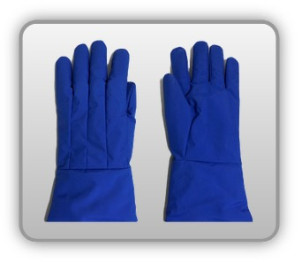 | Rękawica cechach ochronnych pięciopalcowa (tkanina z warstwą izolacyjną)


Kalkulator naddatków wymiarowych rękawicy cechach ochronnych pięciopalcowej (tkanina z warstwą izolacyjną)
Typ NW | miara antropo­metryczna y1, x1, o1, y2, x2, o2 [cm] | wymiar całkowity Y1, X1, O1, Y2, X2, O2 [cm] |  | wymiar naddatku [cm] |  | przyrost względny [%]
 |  | min | max | min | max | min | max
NW długości ręki Y1 | 17.2 | 17.8 | 18.0 | 0.6 | 0.8 | 3.5 | 4.7
NW szerokości ręki X1 | 8.2 | 10.0 | 10.8 | 1.8 | 2.6 | 22.0 | 31.7
NW obwodu ręki O1 | 18.8 | 27.9 | 28.8 | 9.1 | 10.0 | 48.4 | 53.2
NW długości palców /palec nr 2 wskazujący Y2 | 7.1 | 7.7 | 8.0 | 0.6 | 0.9 | 8.5 | 12.7
NW szerokości palców /palec nr 2 wskazujący X2 | 1.8 | 2.5 | 2.8 | 0.7 | 1.0 | 38.9 | 55.6
NW obwodu palców /palec nr 2 wskazujący O2 | 5.6 | 8.0 | 8.9 | 2.4 | 3.3 | 42.9 | 58.9

Opracowano na podstawie wyników V etapu programu wieloletniego „Poprawa bezpieczeństwa i warunków pracy”, finansowanego w zakresie badań naukowych i prac rozwojowych ze środków Narodowego Centrum Badań i Rozwoju. Projekt I.PB.10: Opracowanie danych do nowego atlasu miar człowieka, związanych ze stosowaniem środków ochrony indywidualnej z uwzględnieniem wybranych parametrów widzenia. Koordynator programu: Centralny Instytut Ochrony Pracy – Państwowy Instytut Badawczy.

